Sheet1
검사 분류 | 검사코드 | 검사항목 | 남하한치 | 남상한치 | 여하한치 | 여상한치 | 복용약 | 소견코드 | 소견명 | 조치사항
신체계측 | HA004 | BMI | 0 | 18.4 | 0 | 18.4 |  | BMIV01 | BMI(18.4이하)+체지방상관없이 | 신장(키)과 체중(몸무게)을 이용하여 계산한 결과 현재 저체중입니다. 체중을 늘리기에 너무 신경 쓰지 말고 체력 증진을 위해 규칙적인 식사와 꾸준한 운동을 하기 바랍니다.
 | HA004 | BMI | 18.5 | 24.9 | 18.5 | 24.9 |  | BMIV02 | BMI(18.5~24.9)+체지방률(남>20,여>28) | 신장(키)과체중(몸무게)을이용하여계산한결과현재정상체중입니다.하지만,체지방량이많으므로혈압,혈당,LDL콜레스테롤,중성지방,지방간등의문제가있다면가정의학과진료가필요합니다.문제가없다면규칙적인식사와꾸준한운동,금주또는절주를하기바랍니다.
 | S9057 | 체지방율 | 20.1 | 999 | 28.1 | 999
 | HA004 | BMI | 25 | 999 | 25 | 999 |  | BMIV03 | BMI(25+)+체지방률(남≤20,여≤28) | 신장(키)과 체중(몸무게)을 이용하여 계산한 결과 현재 체중이 초과되어 있습니다. 하지만, 체지방량이 많지 않으므로 혈압, 혈당, LDL 콜레스테롤, 중성지방, 지방간 등의 문제가 없다면 규칙적인 식사와 꾸준한 운동, 금주 또는 절주를 하기 바랍니다. 만약 문제가 있다면 가정의학과 진료가 필요합니다.
 | S9057 | 체지방율 | 0 | 20 | 0 | 28
 | HA004 | BMI | 25 | 999 | 25 | 999 |  | BMIV04 | BMI(25+)+체지방률(남>20,여>28) | 신장(키)과 체중(몸무게)을 이용하여 계산한 결과 현재 체중이 초과되어 있습니다. 그리고, 체지방량도 많으므로 대사증후군(혈압, 혈당, 콜레스테롤, 중성지방) 및 지방간에 의한 간수치 상승 예방 및 관리를 위해 가정의학과 진료가 필요합니다.
 | S9057 | 체지방율 | 20.1 | 999 | 29 | 999
 | HA004 | BMI | 18.5 | 24.9 | 18.5 | 24.9 |  | BMIV05 | BMI(18.5~24.9)+체지방률(남≤20,여≤28) | 신장(키)과체중(몸무게)을이용하여계산한결과현재정상체중입니다.그리고,체지방량도많지않으므로혈압,혈당,LDL콜레스테롤,중성지방,지방간등의문제가없다면규칙적인식사와꾸준한운동,금주또는절주를하기바랍니다.만약문제가있다면가정의학과진료가필요합니다.
 | S9057 | 체지방율 | 0 | 20 | 0 | 28
 | A8004 | 복위 | 90.1 | 9999 | 85.1 | 9999 |  | ABCIR01 | 복위:증가(남>90,여>85) | 허리 둘레가 정상치에 비하여 증가되어 있습니다. 내장 비만의 가능성이 있으므로 주치의와 상담하시기 바랍니다.

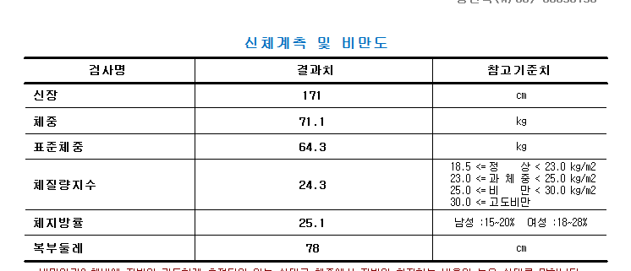

18.5 미만 저체중
18.5 ~ 24.9 정상
25 ~ 29.9 과체중
30 이상 비만

